Лист1
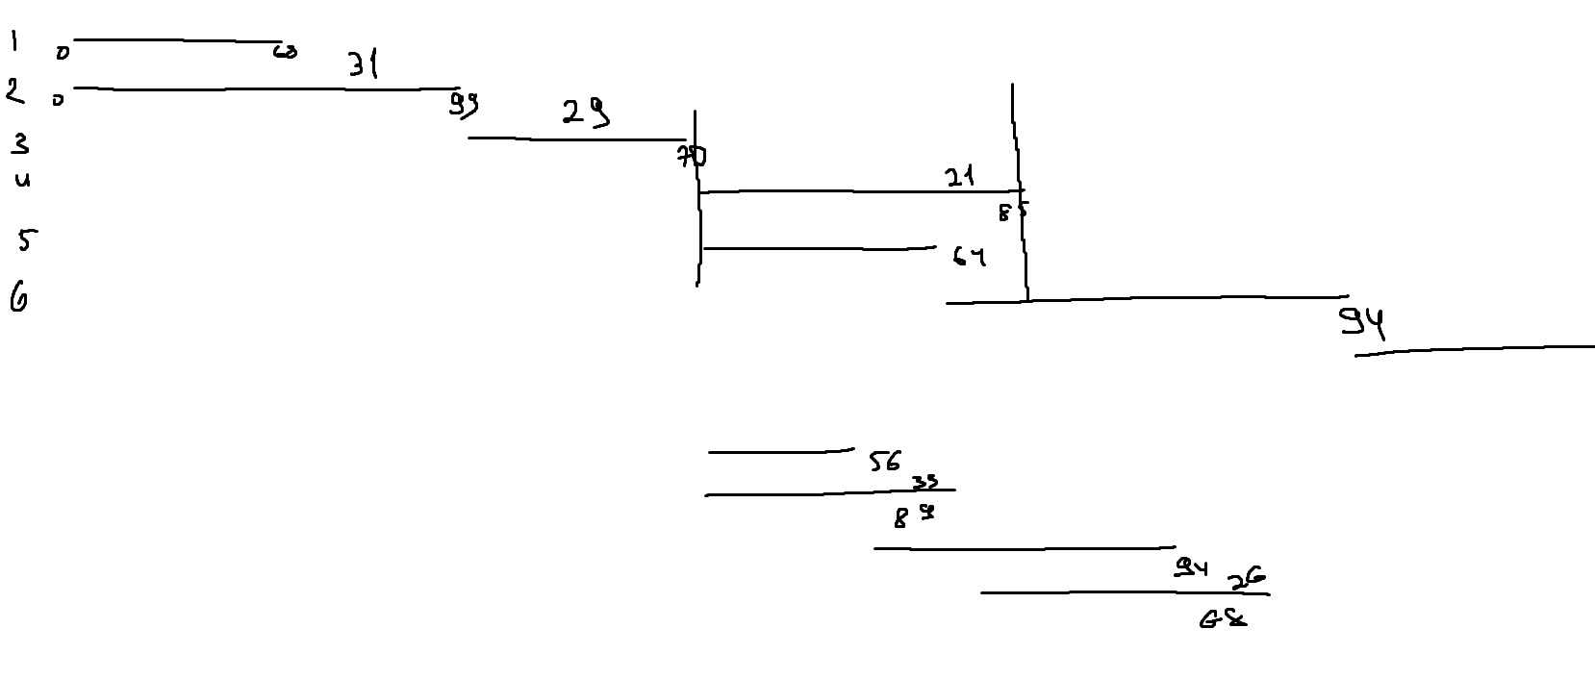
ID процесса B | Время выполнения процесса B (мс) | ID процессов A
1 | 68 | 0
2 | 99 | 0
3 | 70 | 1; 2
4 | 85 | 3
5 | 64 | 3
6 | 94 | 5
7 | 89 | 4; 6
8 | 62 | 7
9 | 56 | 0
10 | 89 | 0
11 | 94 | 9
12 | 68 | 10

